Hoja1
Avvisi Audiovisuales


Colonia Víctor F Ardon casa 6 Bloque D
Tegucigalpa M.D.C, Teléfono: 32490824
Correo. avvisiaudio@gmail.com RTN 08011996068335

COTIZACION DE SERVICIOS
 |  |  |  |  | Cotizacion N°
 |  |  |  |  | 2025-161

Avvisi Audiovisuales cuenta con gran experiencia en eventos de salón, publicidad y Marketing por lo cual se les dará una cotización puntual de los servicios requeridos.

Cliente |  | Grupo Tecum | Ejecutivo de Venta | Tania Ulloa Galeano
Lugar del Evento |  | San Pedro Sula | RTN
Fecha Emitida | Tiempo | Fecha Cotizada | Tipo de evento |  | N° Invitados
2025-05-05 | 3 Dias | 7/9/14 de mayo |  |  | No determinado
Cantidad | Dias | Descripción |  | Unidad | Total
Finca Santa Teresa Las Mercedes, Flores, Comayagua
1 | 1 | Pantalla Led 3x2 |  | 12000 | L12,000.00
4 | 1 | Totems |  | L4,000.00 | L16,000.00 | L44,000.00
1 | 1 | Planta de energia |  | L7,000.00 | L7,000.00
1 | 1 | Equipo de Audio |  | L7,000.00 | L7,000.00
1 | 1 | Transporte y Viaticos |  | L2,000.00 | L2,000.00
1 | 1 | Starling (cortesia) |  |  | L-
Rancho Guacimales, Sector de las Peñas
1 | 1 | Pantalla Led 3x2 |  | 12000 | L12,000.00
4 | 1 | Totems |  | L4,000.00 | L16,000.00
1 | 1 | Planta de energia |  | L7,000.00 | L7,000.00
1 | 1 | Equipo de Audio |  | L7,000.00 | L7,000.00
1 | 1 | Transporte y Viaticos |  | L2,500.00 | L2,500.00
1 | 1 | Starling (cortesia) |  |  | L-
Lepaguare Olancho
1 | 1 | Pantalla Led 3x2 |  | 12000 | L12,000.00
4 | 1 | Totems |  | L4,000.00 | L16,000.00
1 | 1 | Planta de energia |  | L7,000.00 | L7,000.00
1 | 1 | Equipo de Audio |  | L7,000.00 | L7,000.00
1 | 1 | Transporte y Viaticos |  | L3,000.00 | L3,000.00
1 | 1 | Starling (cortesia) |  |  | L-
TIEMPO DE MANTENIMIENTO DE OFERTA: 30 DÍAS
1) El uso del equipo dependerá del montaje a realizar según las especificaciones del
cliente tomando en cuenta lugar, número de personas y duración.
2) La siguiente es una descripción de algunos servicios dentro del presupuesto:
resupuesto, personal de staff, presupuesto de operación, impuestos y permisos del montaje.
3) Los precios en esta cotización están sujetos a cambios según la logística que se maneje por parte de la organización de la actividad. El 50% del adelanto antes del evento y el 50% faltante terminado el sound check y el montaje o una cantidad acordada entre las partes.
4) El caso de que se cancele el evento se tendrá que dar un aviso 4 das antes para la devolución del dinero.
5) Cualquier daño al equipo causado por los invitados o participantes del evento, se reconocerá un porcentaje del valor del mismo según la gravedad del caso.
6) Si surge alguna consulta puede comunicarse al 32490824 y visitar nuestra página de Facebook https://www.facebook.com/Avvisicorporation/
 |  |  |  | Sub Total | L121,500.00
 |  |  |  | ISV 15 % | L18,225.00
 |  |  |  | Sub Total | L139,725.00
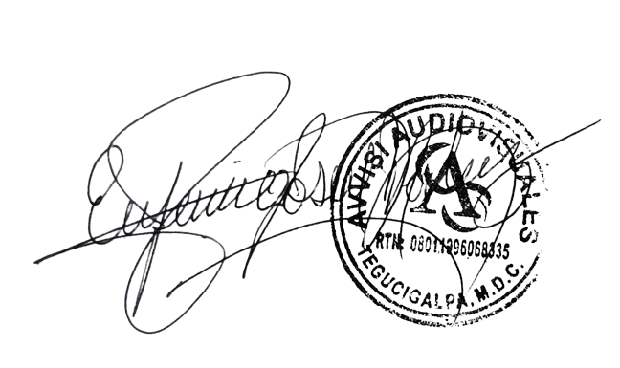

______________________________ Lic. Eufemio Josue Martinez Galo
Avvisi Audiovisuales
______________________________
Representante

